Sheet1
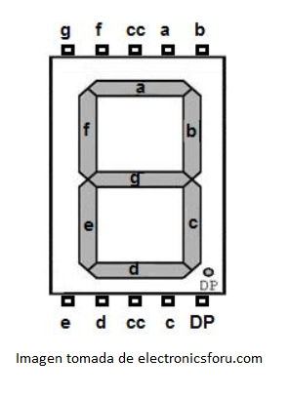
TABLA DISPLAY 7 SEGMENTOS
NUMERO | BINARIO |  |  |  |  |  |  |  | HEXADECIMAL
 | dp | g | f | e | d | c | b | a
0 | 0 | 1 | 0 | 0 | 0 | 0 | 0 | 0 | 0x40
1 | 0 | 1 | 1 | 1 | 1 | 0 | 0 | 1 | 0x79
2 | 0 | 0 | 1 | 0 | 0 | 1 | 0 | 0 | 0x24
3 | 0 | 0 | 1 | 1 | 0 | 0 | 0 | 0 | 0x30
4 | 0 | 0 | 0 | 1 | 1 | 0 | 0 | 1 | 0x19
5 | 0 | 0 | 0 | 1 | 0 | 0 | 1 | 0 | 0x12
6 | 0 | 0 | 0 | 0 | 0 | 0 | 1 | 0 | 0x02
7 | 0 | 1 | 1 | 1 | 1 | 0 | 0 | 0 | 0x78
8 | 0 | 0 | 0 | 0 | 0 | 0 | 0 | 0 | 0x00
9 | 0 | 0 | 0 | 1 | 0 | 0 | 0 | 0 | 0x10
10 | 0 | 0 | 0 | 0 | 1 | 0 | 0 | 0 | 0x08
11 | 0 | 0 | 0 | 0 | 0 | 0 | 1 | 1 | 0x03
12 | 0 | 1 | 1 | 1 | 0 | 0 | 0 | 0 | 0x70
13 | 0 | 0 | 1 | 0 | 0 | 0 | 0 | 1 | 0x21
14 | 0 | 0 | 0 | 0 | 0 | 1 | 1 | 0 | 0x06
15 | 0 | 0 | 0 | 0 | 1 | 1 | 1 | 0 | 0x0E

